2018_01_data
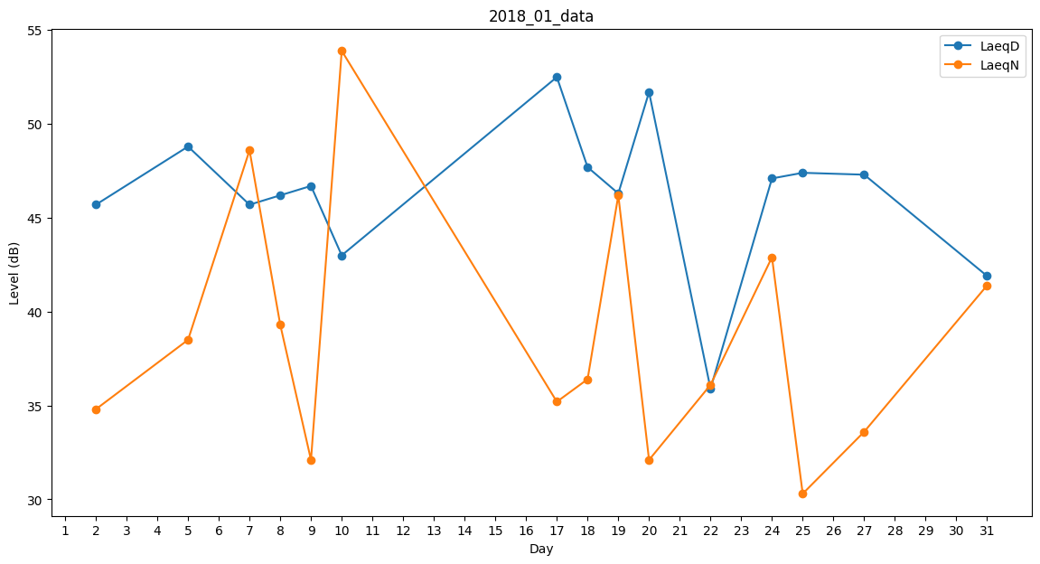
Day | LaeqD | LaeqN
1 | 47.6 | 0
2 | 45.7 | 34.8
3 | 44.9 | 0
4 | 54.4 | 0
5 | 48.8 | 38.5
6 | 45.5 | 0
7 | 45.7 | 48.6
8 | 46.2 | 39.3
9 | 46.7 | 32.1
10 | 43 | 53.9
11 | 54.8 | 0
12 | 0 | 27.5
13 | 0 | 0
14 | 0 | 0
15 | 31.1 | 0
16 | 0 | 39.6
17 | 52.5 | 35.2
18 | 47.7 | 36.4
19 | 46.3 | 46.2
20 | 51.7 | 32.1
21 | 0 | 33
22 | 35.9 | 36.1
23 | 30.6 | 0
24 | 47.1 | 42.9
25 | 47.4 | 30.3
26 | 44.4 | 0
27 | 47.3 | 33.6
28 | 47.9 | 0
29 | 36.8 | 0
30 | 0 | 0
31 | 41.9 | 41.4

